关系图
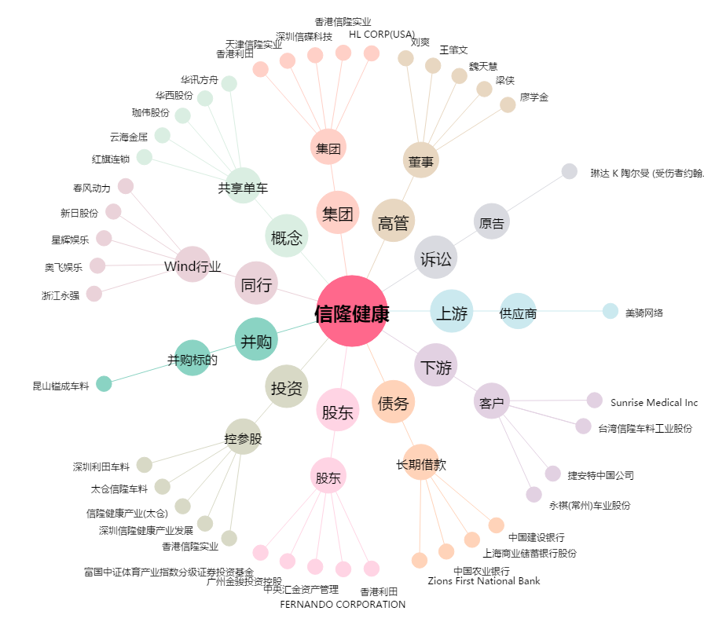
信隆健康[002105.SZ] - 关系概览图

